CIFAR 10 IID V2
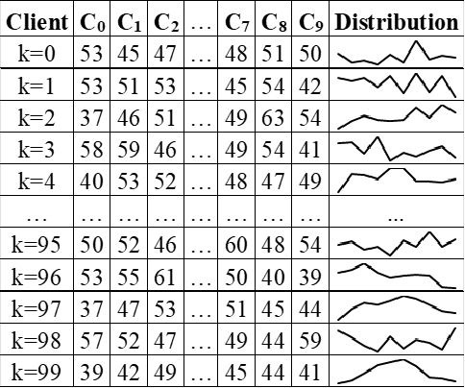

CIFAR 10 alpha=0.01 V2
